站点验收天面勘测报告
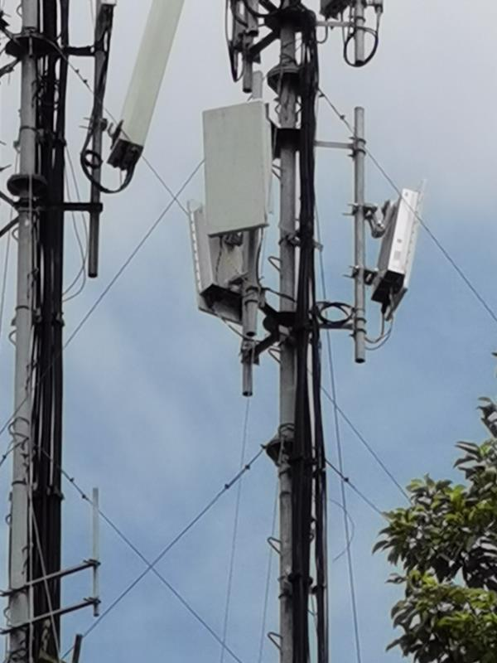
宏站站点验收天面勘查报告
 |  | 勘查人： | 丁斌
 |  | 勘查日期： | 2020-09-03

一、站点基本信息 |  |  |  |  | 备注1：
规划站名 | 汉中汉台西大街社区卫生院-HNH-HZBO390NTTD | 行政区 | 汉台 |  | 1、照片包括单小区覆盖照和塔体照片
详细地址 | 67 | 覆盖范围 | 汉中汉台西大街社区卫生院及周边道路 |  | 2、要求照片清晰，能够判断天线覆盖方向是否存在阻挡
站址类型 | 共址LTE | 共址站名 | 汉中汉台西大街社区卫生院-HLH-HZFO359TLD |  | 3、抱杆+天馈新建场景需要拍摄照片
经度 | 107.018055 | 纬度 | 33.073055 |  | 备注2：
 |  |  |  |  | 原则上，单扇区天面经改造后，2G、4G和5G天面之和不超过3组（超过3组注明详细原因）
二、现场勘查信息 |  |  |  |  | 备注3：
站点类型 | 楼顶站 | 建筑物功能 | 办公楼 |  | 需填写5G各场景天馈融合改造方案审核表
楼层数/楼高 | 6 | 原塔桅位置 | 楼顶 |  | 说明：
原天面方式 | 抱杆 | 原天面挂高 | 30 |  | 站址类型： | 新址/共址GSM/共址TD
新增天面类型 | AAU |  |  |  | 共址站名： | 新址不涉及
原因说明 | 无 |  |  |  | 站点类型： | 楼顶站/街道站/灯杆站/快装站等
新增天面方式 | 利旧抱杆 |  |  |  | 建筑物功能： | 酒店/居民楼/办公楼/商场等
原因说明 | 无 |  |  |  | 原塔桅位置： | 楼顶/裙楼/挂墙/空地等
新增天线方位角 | 80/200/340 | 新天面挂高 | 30 |  | 原天面方式： | 抱杆/三脚塔/美化罩等
天面是否有阻挡 | 否 | 站间距 | 216 |  | 新增天线类型： | FAD天线/单D天线
备注 |  |  |  |  | 新增天面方式： | 利旧或新增抱杆/三脚塔/美化灯杆/美化水桶/美化方柱/空调外机/变色龙等

三、现场拍照： |  |  |  | 80
1. 站点全貌： |  |  |  | 200
建筑物全景照（从地面仰视） |  | 站点入口图 |  | 340
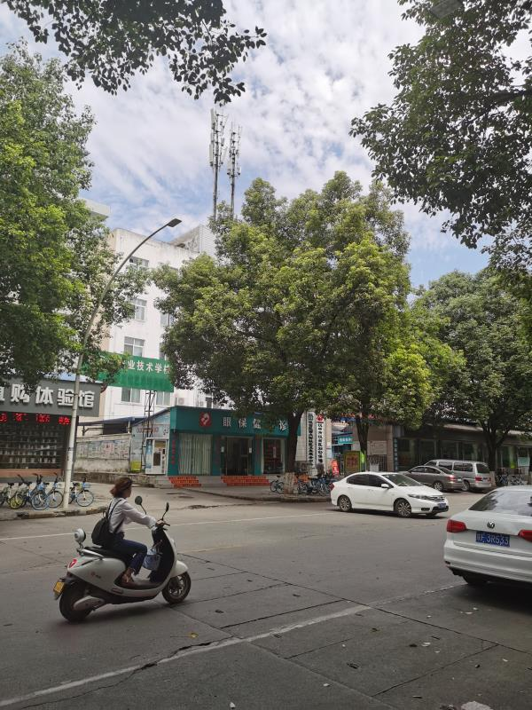 |  | 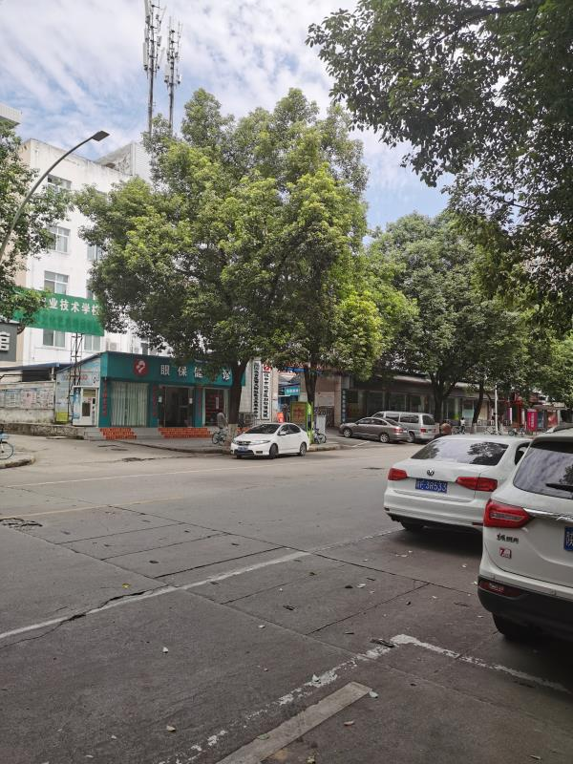
屋顶天面全景图 |  | 天面照片
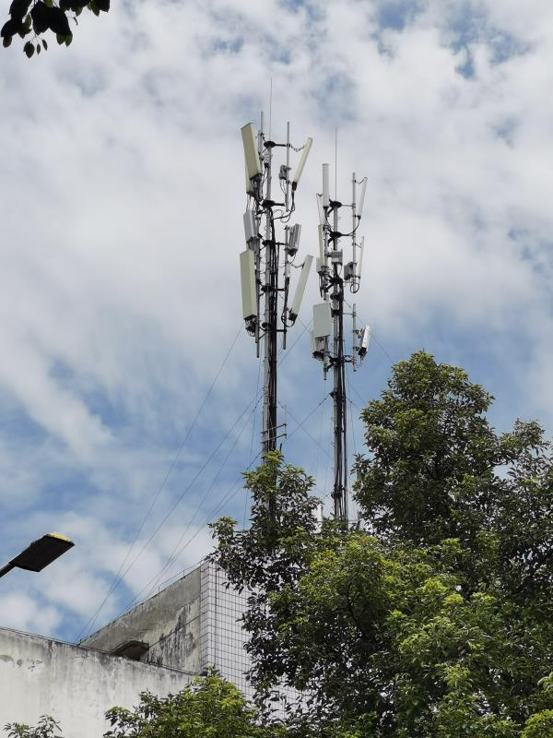 |  | 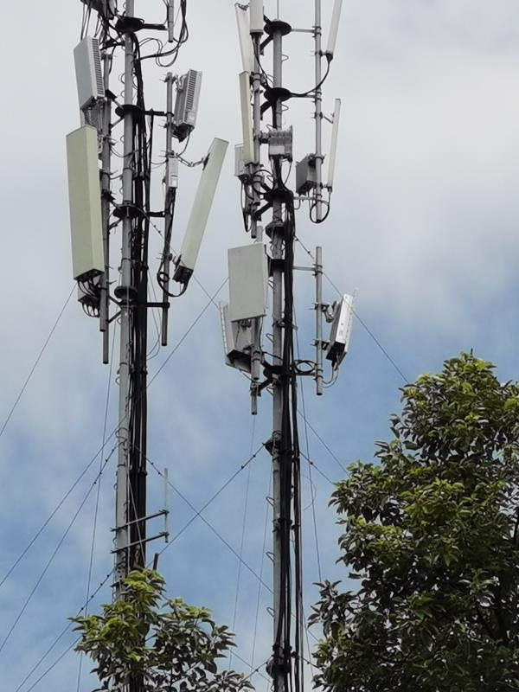
2. 天面：（共址站点楼顶每个天面拍一张、包含塔桅、天面）
小区1 |  | 小区2
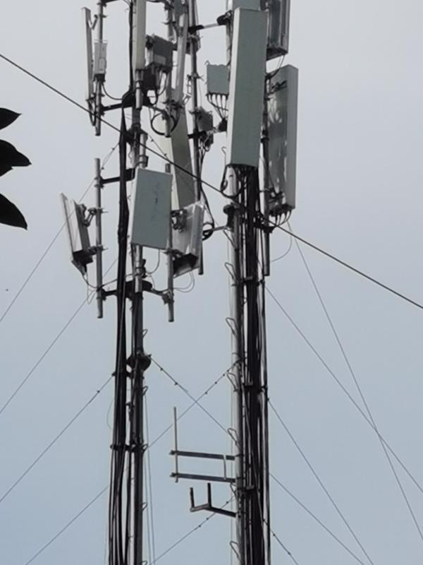 |  | 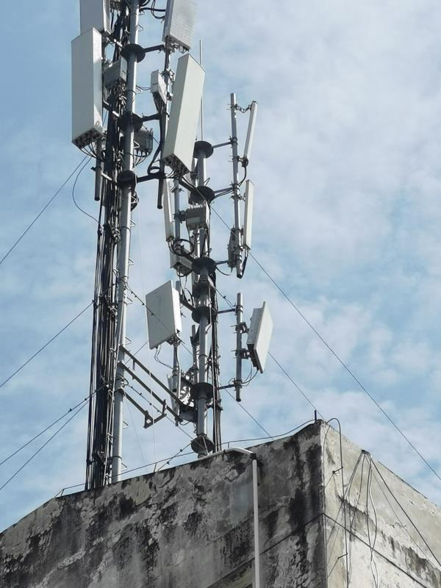
小区3 |  | 小区4

